Titel
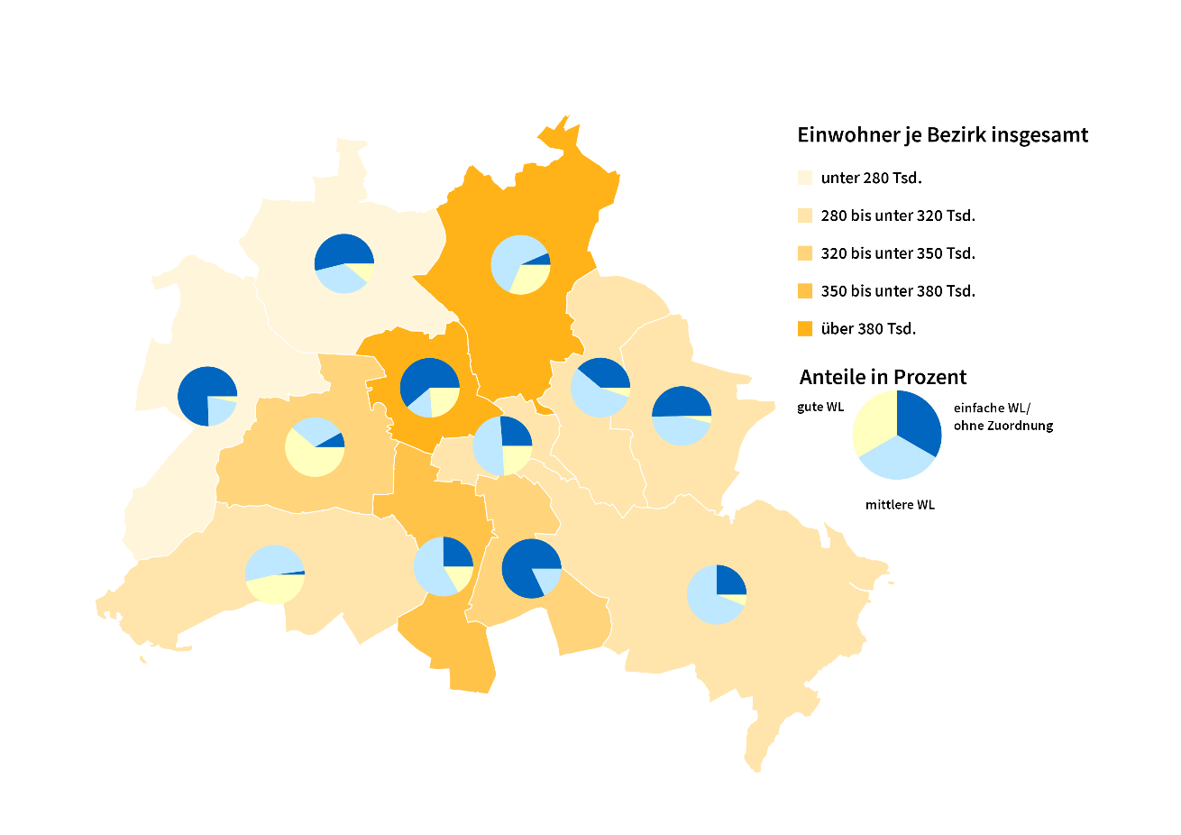
Statistischer
Bericht

 | A I 5 – hj 2 / 25

 | Einwohnerregisterstatistik Berlin 31. Dezember 2025

 | Bestand - Grunddaten

 | Melderechtlich registrierte Einwohnerinnen und Einwohner am Ort der Hauptwohnung am 31.12.2025 nach Bezirken und Wohnlage

Inhaltsverzeichnis
Statistischer Bericht
A I 5 – hj 2/ 25
Inhaltsverzeichnis
 |  | Seite |  |  | Seite
 | Metadaten zu dieser Statistik
 | (externer Link)

 | Grafiken |  |  | Tabellen

1 | Ausländische Einwohnerinnen und Einwohner |  | 1 | Deutsche und ausländische Einwohnerinnen
 | in Berlin am 31.12.2025 nach Teilkontinenten |  |  | und Einwohner in Berlin seit 2000 nach
 | in Prozent | 22 |  | Geschlecht | 4
2 | Bezirke und Ortsteile von Berlin…………………... | 23 | 2 | Einwohnerinnen und Einwohner in Berlin
 |  |  |  | seit 2000 nach Altersgruppen | 4
 |  |  | 3 | Deutsche und ausländische Einwohnerinnen
 |  |  |  | und Einwohner in Berlin seit 2014 nach
 |  |  |  | Bezirken | 5
 |  |  | 4 | Durchschnittsalter der Einwohnerinnen und
 |  |  |  | Einwohner in Berlin seit 2014 nach Bezirken
 |  |  |  | in Jahren | 5
 |  |  | 5 | Deutsche und ausländische Einwohnerinnen
 |  |  |  | und Einwohner in Berlin am 31.12.2025 nach
 |  |  |  | Bezirken, Altersgruppen und Familienstand | 6
 |  |  | 6 | Deutsche und ausländische Einwohnerinnen
 |  |  |  | und Einwohner in Berlin am 31.12.2025 nach
 |  |  |  | Bezirken, Altersgruppen und Geschlecht | 7
 |  |  | 7 | Einwohnerinnen und Einwohner mit bzw. ohne
 |  |  |  | Migrationshintergrund in Berlin am 31.12.2025
 |  |  |  | nach Bezirken und Geschlecht | 10
 |  |  | 8 | Einwohnerinnen und Einwohner mit bzw. ohne
 |  |  |  | Migrationshintergrund in Berlin am 31.12.2025
 |  |  |  | nach Bezirken und Wohnlagen | 11
 |  |  | 9 | Einwohnerinnen und Einwohner mit Migra-
 |  |  |  | tionshintergrund in Berlin am 31.12.2025
 |  |  |  | nach Bezirken, ausgewählten Herkunfts-
 |  |  |  | gebieten und Geschlecht | 12
 |  |  | 10 | Ausländische Einwohnerinnen und Einwohner
 |  |  |  | in Berlin am 31.12.2025 nach Land der Staats-
 |  |  |  | angehörigkeit, Geschlecht und Altersgruppen | 18
 |  |  | 11 | Einwohnerinnen und Einwohner in Berlin
 |  |  |  | am 31.12.2025 nach Ortsteilen und Alters-
 |  |  |  | gruppen | 24
 |  |  | 12 | Einwohnerinnen und Einwohner mit Migra-
 |  |  |  | tionshintergrund in Berlin am 31.12.2025
 |  |  |  | nach Ortsteilen und Altersgruppen | 27
 |  |  | 13 | Ausländische Einwohnerinnen und Einwohner
 |  |  |  | in Berlin am 31.12.2025 nach Ortsteilen und
 |  |  |  | Altersgruppen | 30
 |  |  | 14 | Einwohnerinnen und Einwohner in Berlin
 |  |  |  | am 31.12.2025 nach Postleitzahlen, Bezirken
 |  |  |  | und Altersgruppen | 33
 |  |  | 15 | Deutsche und ausländische Einwohnerinnen
 |  |  |  | und Einwohner in Berlin am 31.12.2025 nach
 |  |  |  | Bezirken und Religionsgemeinschafts-
 |  |  |  | zugehörigkeit | 37

T10 G1
10 Ausländische Einwohnerinnen und Einwohner¹ in Berlin am 31. Dezember 2025 nach Land der Staatsangehörigkeit, Geschlecht und Altersgruppen

Land der Staatsangehörigkeit |  | Insgesamt |  |  |  |  | Darunter weiblich
 |  | ins- gesamt | davon im Alter von ... bis unter … Jahren |  |  |  | zu- sammen | davon im Alter von ... bis unter … Jahren
 |  |  | unter 15 | 15 - 45 | 45 - 65 | 65 und mehr |  | unter 15 | 15 - 45 | 45 - 65 | 65 und mehr

 |  | Europa
Europäische Union (EU)
 | Belgien | 2304 | 132 | 1602 | 401 | 169 | 1012 | 44 | 738 | 151 | 79
 | Bulgarien | 31442 | 5121 | 16601 | 8317 | 1403 | 16220 | 2509 | 8626 | 4252 | 833
 | Dänemark | 2531 | 141 | 1462 | 575 | 353 | 1300 | 52 | 824 | 232 | 192
 | Estland | 965 | 64 | 711 | 158 | 32 | 579 | 27 | 430 | 100 | 22
 | Finnland | 1956 | 69 | 1155 | 404 | 328 | 1256 | 37 | 760 | 182 | 277
 | Frankreich | 19053 | 839 | 12931 | 3849 | 1434 | 9611 | 414 | 6766 | 1690 | 741
 | Griechenland | 14158 | 892 | 7428 | 3795 | 2043 | 6695 | 441 | 3629 | 1687 | 938
 | Irland | 4639 | 104 | 3462 | 846 | 227 | 1840 | 45 | 1445 | 254 | 96
 | Italien | 34057 | 1636 | 22462 | 7578 | 2381 | 15143 | 797 | 10667 | 2927 | 752
 | Kroatien | 13131 | 727 | 5292 | 4207 | 2905 | 6610 | 378 | 2599 | 1899 | 1734
 | Lettland | 3632 | 273 | 2084 | 1051 | 224 | 1959 | 150 | 1070 | 601 | 138
 | Litauen | 3146 | 212 | 1819 | 852 | 263 | 1911 | 105 | 1066 | 513 | 227
 | Luxemburg | 1055 | 12 | 909 | 94 | 40 | 580 | 3 | 513 | 46 | 18
 | Malta | 158 | 10 | 123 | 25 | – | 75 | 3 | 59 | 13 | –
 | Niederlande | 6982 | 331 | 4151 | 1697 | 803 | 3059 | 179 | 1927 | 569 | 384
 | Österreich | 11878 | 440 | 6503 | 3123 | 1812 | 6164 | 213 | 3638 | 1412 | 901
 | Polen | 50967 | 3265 | 24066 | 17768 | 5868 | 27435 | 1622 | 12758 | 9532 | 3523
 | Portugal | 6988 | 458 | 4580 | 1591 | 359 | 2951 | 214 | 1959 | 602 | 176
 | Rumänien | 30948 | 6340 | 18343 | 5749 | 516 | 14237 | 3142 | 8317 | 2480 | 298
 | Schweden | 4250 | 276 | 2719 | 919 | 336 | 2139 | 138 | 1452 | 373 | 176
 | Slowakei | 1588 | 112 | 1063 | 351 | 62 | 894 | 46 | 574 | 230 | 44
 | Slowenien | 1527 | 84 | 859 | 351 | 233 | 779 | 37 | 435 | 167 | 140
 | Spanien | 15867 | 755 | 10840 | 3686 | 586 | 7787 | 384 | 5416 | 1677 | 310
 | Tschechien | 2898 | 204 | 1829 | 682 | 183 | 1659 | 73 | 1060 | 408 | 118
 | Ungarn | 6636 | 464 | 4205 | 1616 | 351 | 3514 | 228 | 2331 | 813 | 142
 | Zypern | 530 | 17 | 397 | 81 | 35 | 251 | 14 | 183 | 31 | 23
 | Ehemalige Tschechoslowakei2 | 28 | – | 3 | 4 | 21 | 15 | – | 3 | – | 12
 | Zusammen | 273314 | 22978 | 157599 | 69770 | 22967 | 135675 | 11295 | 79245 | 32841 | 12294
Nicht-EU-Länder
 | Albanien | 7011 | 1126 | 5198 | 618 | 69 | 2842 | 545 | 2080 | 198 | 19
 | Belarus | 2646 | 180 | 1671 | 642 | 153 | 1664 | 102 | 968 | 484 | 110
 | Bosnien und Herzegowina | 12575 | 1776 | 5717 | 3319 | 1763 | 6292 | 894 | 2833 | 1604 | 961
 | Island | 620 | 28 | 467 | 103 | 22 | 282 | 15 | 226 | 38 | 3
 | Kosovo3 | 6563 | 653 | 3467 | 1928 | 515 | 2962 | 314 | 1584 | 816 | 248
 | Liechtenstein | 42 | – | 26 | 13 | 3 | 25 | – | 16 | 9 | –
 | Moldau, Republik | 5456 | 1706 | 2759 | 858 | 133 | 2929 | 823 | 1548 | 483 | 75
 | Montenegro3 | 730 | 62 | 390 | 208 | 70 | 326 | 33 | 189 | 74 | 30
 | Nordmazedonien | 8737 | 1016 | 4497 | 2590 | 634 | 3810 | 509 | 1904 | 1091 | 306
 | Norwegen | 1963 | 52 | 1373 | 366 | 172 | 1038 | 28 | 753 | 159 | 98
 | Russische Föderation | 35644 | 4276 | 20876 | 7481 | 3011 | 20101 | 2131 | 11673 | 4475 | 1822
 | Schweiz | 5582 | 124 | 3549 | 1235 | 674 | 2898 | 58 | 1884 | 611 | 345
 | Serbien4 | 21012 | 2792 | 10236 | 5576 | 2408 | 10432 | 1361 | 5104 | 2621 | 1346
 | Türkei | 108077 | 4926 | 45025 | 39258 | 18868 | 50387 | 2290 | 20064 | 17695 | 10338
 | Ukraine | 75867 | 11102 | 41216 | 16173 | 7376 | 44567 | 5513 | 23027 | 10855 | 5172
 | Vereinigtes Königreich | 14547 | 458 | 9826 | 3175 | 1088 | 5676 | 227 | 4169 | 932 | 348
 | Britische Überseegebiete in Europa | 33 | – | 24 | 3 | 6 | 21 | – | 12 | 3 | 6
 | Sonstiges Europa5 | 12 | – | 12 | – | – | 3 | – | 3 | – | –
 | Ehemalige Sowjetunion2 | 188 | – | 24 | 73 | 91 | 99 | – | 9 | 32 | 58
 | Zusammen | 307305 | 30277 | 156353 | 83619 | 37056 | 156354 | 14843 | 78046 | 42180 | 21285
 | Europa zusammen | 580619 | 53255 | 313952 | 153389 | 60023 | 292029 | 26138 | 157291 | 75021 | 33579

 |  | Afrika
Nordafrika
 | Ägypten | 7553 | 869 | 5712 | 796 | 176 | 2835 | 426 | 2099 | 286 | 24
 | Algerien | 1529 | 109 | 981 | 367 | 72 | 584 | 55 | 385 | 118 | 26
 | Libyen | 2591 | 416 | 1422 | 615 | 138 | 877 | 193 | 412 | 210 | 62
 | Marokko | 2670 | 114 | 2006 | 494 | 56 | 1348 | 69 | 1001 | 250 | 28
 | Tunesien | 4495 | 217 | 3603 | 579 | 96 | 1897 | 106 | 1558 | 175 | 58
 | Zusammen | 18838 | 1725 | 13724 | 2851 | 538 | 7541 | 849 | 5455 | 1039 | 198
Westafrika
 | Benin | 954 | 207 | 655 | 86 | 6 | 314 | 92 | 207 | 15 | –
 | Burkina Faso | 412 | 60 | 288 | 58 | 6 | 147 | 27 | 89 | 28 | 3
 | Cabo Verde | 29 | 3 | 16 | 10 | – | 9 | – | 6 | 3 | –
 | Côte d'Ivoire | 274 | 19 | 153 | 93 | 9 | 108 | 12 | 66 | 30 | –
 | Gambia | 865 | 68 | 652 | 136 | 9 | 174 | 38 | 112 | 24 | –
 | Ghana | 4902 | 690 | 2882 | 1076 | 254 | 2005 | 304 | 1104 | 518 | 79
 | Guinea | 1776 | 374 | 1263 | 109 | 30 | 656 | 173 | 430 | 44 | 9
 | Guinea-Bissau | 142 | 18 | 93 | 31 | – | 60 | 12 | 39 | 9 | –
 | Liberia | 72 | 10 | 37 | 19 | 6 | 17 | 4 | 10 | 3 | –
 | Mali | 237 | 27 | 164 | 40 | 6 | 64 | 15 | 43 | 6 | –
 | Mauretanien | 68 | 12 | 37 | 16 | 3 | 25 | 9 | 6 | 10 | –
 | Niger | 119 | 27 | 75 | 17 | – | 36 | 10 | 26 | – | –
 | Nigeria | 6173 | 1167 | 3871 | 1068 | 67 | 2416 | 580 | 1503 | 313 | 20
 | Senegal | 588 | 27 | 360 | 168 | 33 | 187 | 15 | 129 | 43 | –
 | Sierra Leone | 313 | 32 | 202 | 64 | 15 | 109 | 16 | 65 | 19 | 9
 | Togo | 381 | 55 | 202 | 121 | 3 | 177 | 21 | 116 | 40 | –
 | Zusammen | 17305 | 2796 | 10950 | 3112 | 447 | 6504 | 1328 | 3951 | 1105 | 120
Zentralafrika
 | Äquatorialguinea | 61 | 9 | 40 | 3 | 9 | 24 | 3 | 12 | 3 | 6
 | Gabun | 46 | 6 | 34 | 6 | – | 27 | 6 | 15 | 6 | –
 | Kamerun | 4702 | 897 | 3111 | 650 | 44 | 2288 | 443 | 1576 | 234 | 35
 | Kongo | 220 | 37 | 119 | 49 | 15 | 99 | 17 | 53 | 23 | 6
 | Kongo, Demokratische Republik | 372 | 53 | 212 | 89 | 18 | 184 | 21 | 110 | 44 | 9
 | Sudan | 675 | 105 | 428 | 96 | 46 | 282 | 47 | 177 | 43 | 15
 | Südsudan | 51 | 8 | 28 | 12 | 3 | 25 | 4 | 9 | 12 | –
 | Tschad | 128 | 13 | 82 | 24 | 9 | 28 | 7 | 12 | 9 | –
 | Ehemaliger Sudan2 | 54 | 6 | 14 | 31 | 3 | 17 | 3 | 4 | 10 | –
 | Zusammen | 6309 | 1134 | 4068 | 960 | 147 | 2974 | 551 | 1968 | 384 | 71
Ostafrika
 | Äthiopien | 709 | 94 | 415 | 182 | 18 | 350 | 46 | 219 | 79 | 6
 | Burundi | 82 | 10 | 57 | 12 | 3 | 39 | – | 33 | 6 | –
 | Dschibuti | 31 | 3 | 16 | 12 | – | 16 | – | 7 | 9 | –
 | Eritrea | 1894 | 602 | 1188 | 91 | 13 | 743 | 303 | 408 | 22 | 10
 | Kenia | 2253 | 315 | 1535 | 357 | 46 | 1374 | 169 | 937 | 244 | 24
 | Madagaskar | 209 | 6 | 175 | 25 | 3 | 135 | 6 | 123 | 6 | –
 | Mauritius | 152 | 4 | 127 | 6 | 15 | 70 | – | 58 | 3 | 9
 | Ruanda | 211 | 9 | 196 | 6 | – | 107 | 3 | 104 | – | –
 | Seychellen | 9 | – | 3 | 6 | – | 9 | – | 3 | 6 | –
 | Somalia | 1290 | 399 | 784 | 77 | 30 | 579 | 181 | 345 | 44 | 9
 | Tansania, Vereinigte Republik | 324 | 26 | 225 | 55 | 18 | 160 | 13 | 113 | 31 | 3
 | Uganda | 426 | 21 | 354 | 42 | 9 | 239 | 6 | 209 | 21 | 3
 | Zusammen | 7590 | 1489 | 5075 | 871 | 155 | 3821 | 727 | 2559 | 471 | 64

 |  | Afrika
Südliches Afrika
 | Angola | 637 | 68 | 322 | 190 | 57 | 306 | 32 | 175 | 83 | 16
 | Lesotho | 10 | – | 7 | 3 | – | 4 | – | 4 | – | –
 | Malawi | 41 | – | 38 | 3 | – | 19 | – | 19 | – | –
 | Mosambik | 431 | 18 | 154 | 243 | 16 | 173 | 9 | 74 | 90 | –
 | Namibia | 105 | 10 | 79 | 16 | – | 63 | – | 57 | 6 | –
 | Sambia | 113 | 6 | 87 | 17 | 3 | 66 | 3 | 50 | 13 | –
 | Simbabwe | 354 | 33 | 294 | 18 | 9 | 198 | 24 | 168 | 3 | 3
 | Südafrika | 1280 | 90 | 897 | 230 | 63 | 610 | 46 | 422 | 110 | 32
 | Zusammen | 2971 | 225 | 1878 | 720 | 148 | 1439 | 114 | 969 | 305 | 51
Sonstiges Afrika⁵
 | Zusammen | 59 | 4 | 48 | 7 | – | 37 | – | 33 | 4 | –
 | Afrika zusammen | 53072 | 7373 | 35743 | 8521 | 1435 | 22316 | 3569 | 14935 | 3308 | 504

 |  | Amerika
Nordamerika
 | Kanada | 4062 | 135 | 2881 | 826 | 220 | 2061 | 72 | 1545 | 338 | 106
 | Vereinigte Staaten / USA | 21276 | 897 | 13388 | 4924 | 2067 | 10236 | 460 | 6972 | 2002 | 802
 | Zusammen | 25338 | 1032 | 16269 | 5750 | 2287 | 12297 | 532 | 8517 | 2340 | 908
Mittelamerika und Karibik
 | Barbados | 33 | 3 | 8 | 12 | 10 | 14 | 3 | 8 | – | 3
 | Costa Rica | 335 | 13 | 276 | 46 | – | 164 | 7 | 127 | 30 | –
 | Dominica | 40 | – | 34 | 6 | – | 10 | – | 4 | 6 | –
 | Dominikanische Republik | 512 | 23 | 317 | 156 | 16 | 293 | 16 | 180 | 90 | 7
 | El Salvador | 196 | 7 | 186 | 3 | – | 102 | – | 99 | 3 | –
 | Guatemala | 238 | 9 | 184 | 36 | 9 | 114 | 6 | 85 | 20 | 3
 | Haiti | 58 | – | 33 | 16 | 9 | 29 | – | 23 | 3 | 3
 | Honduras | 335 | 9 | 298 | 25 | 3 | 167 | 3 | 148 | 16 | –
 | Jamaika | 146 | 6 | 77 | 44 | 19 | 55 | – | 31 | 18 | 6
 | Kuba | 1122 | 38 | 481 | 498 | 105 | 520 | 26 | 233 | 225 | 36
 | Mexiko | 3728 | 74 | 3188 | 380 | 86 | 1977 | 41 | 1688 | 191 | 57
 | Nicaragua | 150 | 6 | 99 | 36 | 9 | 74 | – | 50 | 18 | 6
 | Panama | 91 | – | 73 | 15 | 3 | 38 | – | 38 | – | –
 | St. Lucia | 16 | 3 | 9 | 4 | – | 7 | – | 3 | 4 | –
 | Trinidad und Tobago | 79 | – | 40 | 32 | 7 | 46 | – | 18 | 21 | 7
 | Zusammen | 7079 | 191 | 5303 | 1309 | 276 | 3610 | 102 | 2735 | 645 | 128
Südamerika
 | Argentinien | 3098 | 75 | 2714 | 256 | 53 | 1473 | 36 | 1304 | 110 | 23
 | Bolivien, Plurinationaler Staat | 349 | 6 | 242 | 84 | 17 | 190 | – | 141 | 35 | 14
 | Brasilien | 8701 | 565 | 6657 | 1260 | 219 | 4581 | 273 | 3381 | 762 | 165
 | Chile | 3125 | 52 | 2593 | 373 | 107 | 1485 | 37 | 1215 | 180 | 53
 | Ecuador | 720 | 11 | 589 | 105 | 15 | 375 | 4 | 291 | 68 | 12
 | Kolumbien | 3573 | 110 | 2949 | 419 | 95 | 1870 | 64 | 1540 | 210 | 56
 | Paraguay | 124 | 3 | 82 | 35 | 4 | 80 | 3 | 48 | 29 | –
 | Peru | 1790 | 73 | 1048 | 552 | 117 | 1004 | 36 | 623 | 284 | 61
 | Uruguay | 313 | 21 | 253 | 27 | 12 | 151 | 9 | 121 | 15 | 6
 | Venezuela, Bolivarische Republik | 1222 | 79 | 850 | 216 | 77 | 592 | 43 | 371 | 128 | 50
 | Zusammen | 23015 | 995 | 17977 | 3327 | 716 | 11801 | 505 | 9035 | 1821 | 440
Sonstiges Amerika⁵
 | Zusammen | 73 | – | 38 | 25 | 10 | 19 | – | 10 | 9 | –
 | Amerika zusammen | 55505 | 2218 | 39587 | 10411 | 3289 | 27727 | 1139 | 20297 | 4815 | 1476

 |  | Asien
Vorderasien
 | Armenien | 2191 | 419 | 1223 | 397 | 152 | 1196 | 232 | 659 | 208 | 97
 | Aserbaidschan | 3276 | 478 | 2017 | 610 | 171 | 1551 | 239 | 930 | 287 | 95
 | Bahrain | 64 | 3 | 58 | – | 3 | 28 | – | 25 | – | 3
 | Georgien | 4450 | 691 | 2968 | 688 | 103 | 2418 | 314 | 1677 | 352 | 75
 | Irak | 8586 | 1790 | 5084 | 1511 | 201 | 3360 | 832 | 1806 | 625 | 97
 | Iran, Islamische Republik | 13377 | 1095 | 9505 | 1965 | 812 | 6249 | 544 | 4473 | 896 | 336
 | Israel | 5047 | 452 | 3026 | 1125 | 444 | 2096 | 219 | 1232 | 434 | 211
 | Jemen | 1394 | 219 | 990 | 150 | 35 | 561 | 122 | 356 | 58 | 25
 | Jordanien | 1745 | 85 | 1189 | 378 | 93 | 776 | 43 | 532 | 166 | 35
 | Katar | 22 | – | 12 | 3 | 7 | 7 | – | 3 | – | 4
 | Kuwait | 60 | 5 | 22 | 27 | 6 | 28 | – | 10 | 15 | 3
 | Libanon | 9855 | 1074 | 5496 | 2819 | 466 | 3920 | 512 | 2025 | 1156 | 227
 | Oman | 20 | 3 | 14 | 3 | – | 10 | 3 | 4 | 3 | –
 | Palästinänsische Gebiete6 | 1032 | 137 | 698 | 176 | 21 | 370 | 64 | 221 | 76 | 9
 | Saudi-Arabien | 536 | 80 | 378 | 54 | 24 | 228 | 53 | 165 | 7 | 3
 | Syrien, Arabische Republik | 41180 | 9711 | 24105 | 5877 | 1487 | 16956 | 4584 | 8732 | 2920 | 720
 | Vereinigte Arabische Emirate | 55 | 6 | 30 | 16 | 3 | 22 | – | 12 | 10 | –
 | Zusammen | 92890 | 16248 | 56815 | 15799 | 4028 | 39776 | 7761 | 22862 | 7213 | 1940
Ost- und Zentralasien
 | Afghanistan | 24979 | 6048 | 16512 | 1891 | 528 | 9262 | 2837 | 5273 | 873 | 279
 | China7 | 16854 | 588 | 13516 | 2259 | 491 | 9750 | 304 | 7881 | 1317 | 248
 | Japan | 4292 | 189 | 2620 | 1187 | 296 | 2700 | 104 | 1560 | 812 | 224
 | Kasachstan | 2279 | 151 | 1263 | 654 | 211 | 1337 | 74 | 779 | 381 | 103
 | Kirgisistan | 644 | 33 | 449 | 113 | 49 | 413 | 9 | 307 | 63 | 34
 | Korea, Demokr. Volksrepublik | 97 | – | 31 | 44 | 22 | 48 | – | 16 | 29 | 3
 | Korea, Republik | 5789 | 308 | 4198 | 914 | 369 | 3592 | 142 | 2699 | 536 | 215
 | Mongolei | 1394 | 113 | 733 | 493 | 55 | 951 | 68 | 461 | 401 | 21
 | Tadschikistan | 453 | 52 | 365 | 20 | 16 | 208 | 30 | 156 | 10 | 12
 | Turkmenistan | 1555 | 226 | 1205 | 105 | 19 | 599 | 110 | 434 | 43 | 12
 | Usbekistan | 1035 | 97 | 779 | 135 | 24 | 442 | 47 | 300 | 74 | 21
 | Zusammen | 59371 | 7805 | 41671 | 7815 | 2080 | 29302 | 3725 | 19866 | 4539 | 1172
Süd- und Südostasien
 | Bangladesch | 3496 | 330 | 2688 | 447 | 31 | 1269 | 166 | 953 | 147 | 3
 | Indien | 48111 | 3180 | 43443 | 1309 | 179 | 17226 | 1576 | 15175 | 415 | 60
 | Indonesien | 3059 | 137 | 2443 | 382 | 97 | 1574 | 57 | 1221 | 232 | 64
 | Kambodscha | 270 | 49 | 188 | 30 | 3 | 153 | 19 | 110 | 24 | –
 | Laos, Demokr. Volksrepublik | 73 | – | 34 | 30 | 9 | 45 | – | 21 | 18 | 6
 | Malaysia | 701 | 35 | 540 | 92 | 34 | 366 | 22 | 260 | 63 | 21
 | Myanmar | 260 | – | 231 | 23 | 6 | 145 | – | 129 | 16 | –
 | Nepal | 1427 | 46 | 1311 | 57 | 13 | 606 | 11 | 582 | 7 | 6
 | Pakistan | 9464 | 1323 | 7257 | 770 | 114 | 3347 | 639 | 2390 | 267 | 51
 | Philippinen | 2892 | 237 | 2123 | 398 | 134 | 2008 | 131 | 1451 | 319 | 107
 | Singapur | 514 | 16 | 400 | 79 | 19 | 321 | 10 | 240 | 52 | 19
 | Sri Lanka | 1368 | 77 | 668 | 444 | 179 | 695 | 47 | 315 | 251 | 82
 | Thailand | 4748 | 60 | 1533 | 2248 | 907 | 3931 | 32 | 1091 | 1953 | 855
 | Vietnam | 30830 | 4463 | 18089 | 6358 | 1920 | 17275 | 2181 | 10484 | 3653 | 957
 | Zusammen | 107213 | 9953 | 80948 | 12667 | 3645 | 48961 | 4891 | 34422 | 7417 | 2231
Sonstiges Asien⁵, ⁶
 | Zusammen | 55 | 7 | 39 | 3 | 6 | 34 | 3 | 28 | – | 3
 | Asien zusammen | 259529 | 34013 | 179473 | 36284 | 9759 | 118073 | 16380 | 77178 | 19169 | 5346

 |  | Australien/Ozeanien/Antarktis
Australien
 | Australien | 3707 | 54 | 2939 | 584 | 130 | 1679 | 15 | 1341 | 262 | 61
 | Zusammen | 3707 | 54 | 2939 | 584 | 130 | 1679 | 15 | 1341 | 262 | 61
Ozeanien/Antarktis
 | Neuseeland | 993 | 18 | 784 | 164 | 27 | 430 | 12 | 347 | 53 | 18
 | Salomonen | – | – | – | – | – | – | – | – | – | –
 | Tonga | 7 | – | – | 7 | – | 7 | – | – | 7 | –
 | Vanuatu | – | – | – | – | – | – | – | – | – | –
 | Zusammen | 1000 | 18 | 784 | 171 | 27 | 437 | 12 | 347 | 60 | 18
Sonstiges Australien/Ozeanien/Antarktis ⁵
 | Zusammen | 13 | – | 10 | – | 3 | 3 | – | 3 | – | –
 | Australien/Ozeanien/Antarktis zusammen | 4720 | 72 | 3733 | 755 | 160 | 2119 | 27 | 1691 | 322 | 79

 |  | Sonstige Ausprägungen
Staatenlos |  | 1305 | 189 | 519 | 406 | 191 | 542 | 68 | 237 | 171 | 66
Ungeklärte Staatsangehörigkeit ⁶ |  | 21621 | 7588 | 9143 | 4097 | 793 | 8860 | 3705 | 3152 | 1607 | 396
Ohne Angabe zur Staatsangehörigkeit |  | 48 | – | 36 | 6 | 6 | 12 | – | 9 | 3 | –
 | Zusammen | 22974 | 7777 | 9698 | 4509 | 990 | 9414 | 3773 | 3398 | 1781 | 462

 | Insgesamt | 976419 | 104708 | 582186 | 213869 | 75656 | 471678 | 51026 | 274790 | 104416 | 41446
_____
1 Im Zuge der Ertüchtigung des Melderegisters gibt es ab 2019 verstärkt Abmeldungen von Amts wegen. Betroffen sind überwiegend Ausländer und dabei zum großen Teil aus der EU.
2 Zuordnung auf die Nachfolgestaaten nicht möglich.
3 Soweit unter dieser Staatsangehörigkeit gemeldet.
4 Inklusiv ehemaliges "Serbien und Montenegro" sowie "Serbien (einschließlich Kosovo)";
Personen, die sich noch bei Bestehen dieser Staaten angemeldet haben und bisher keinem Nachfolgestaat zugeordnet sind.
5 Unselbständige Gebiete (soweit nicht einzeln aufgeführt) sowie Länder die mit weniger als zehn Personen vertreten sind und zwar aus:
Europa - Andorra, Monaco, San Marino, Vatikanstadt; Afrika - Botsuana, Komoren, Sâo Tomé und Príncípe, Swasiland,
Zentralafrikanische Republik; Amerika - Antigua und Barbuda, Bahamas, Belize, Grenada, Guyana, St. Kitts und Nevis, St. Vincent und die Grenadinen,
Suriname; Asien - Bhutan, Brunei Darussalam, Malediven; Austalien/Ozeanien/Antarktis - Fidschi, Palau, Papua-Neuguinea, Samoa.
6 Palästinenser werden entweder mit eigenem Gebietsschlüssel oder als Personen mit ungeklärter Staatsangehörigkeit bzw. unter "Sonstiges Asien" geführt.
7 Einschließlich Hongkong, Macau und Taiwan.

1 Ausländische Einwohnerinnen und Einwohner in Berlin am 31. Dezember 2025 nach Kontinenten in Prozent
 | Insgesamt: 976419Personen
 |  |  |  |  |  |  |  |  |  |  |  | Daten für Grafik

 |  |  |  |  |  |  |  |  |  |  |  | Europäische Union | 28.0 | 273314
 |  |  |  |  |  |  |  |  |  |  |  | Europa ohne Europäische Union | 31.5 | 307305
 |  |  |  |  |  |  |  |  |  |  |  | Staatenlos, ungeklärt, ohne Angabe | 2.4 | 22974
 |  |  |  |  |  |  |  |  |  |  |  | Afrika | 5.4 | 53072
 |  |  |  |  |  |  |  |  |  |  |  | Amerika | 5.7 | 55505
 |  |  |  |  |  |  |  |  |  |  |  | Asien | 26.6 | 259529
 |  |  |  |  |  |  |  |  |  |  |  | Australien/Ozeanien/Antarktis | 0.5 | 4720
 |  |  |  |  |  |  |  |  |  |  |  |  |  | 976419

G2
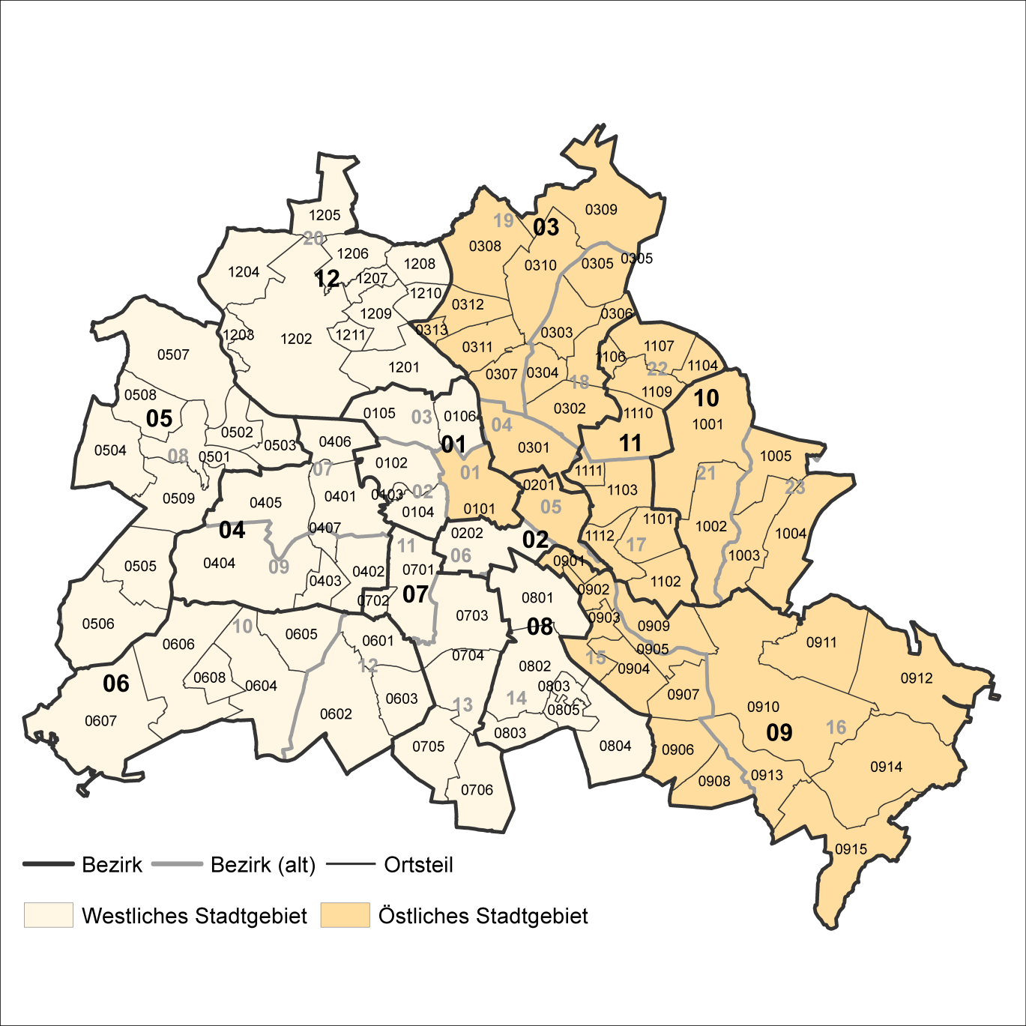
2 Bezirke und Ortsteile von Berlin
Karte zu den Tabellen: 11, 12 und 13

Bezirke:
01 Mitte
02 Friedrichshain-
Kreuzberg
03 Pankow
04 Charlottenburg-
Wilmersdorf
05 Spandau
06 Steglitz-
Zehlendorf
07 Tempelhof-
Schöneberg
08 Neukölln
09 Treptow-
Köpenick
10 Marzahn-
Hellersdorf
11 Lichtenberg
12 Reinickendorf

____

Laut Beschluß des Bezirksamtes Steglitz-Zehlendorf von Berlin vom 17. November 2020 wurde jeweils ein Teil der
Ortsteile Zehlendorf und Nikolassee zum neuen Ortsteil Schlachtensee erklärt.

